Hoja1
 | DICCIONARIO DE DATOS

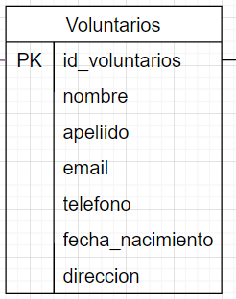
Nombre tabla: Voluntarios
Llave | Campo | Tipo de dato | Logitud caracteres | FK | Descripcion
PK | id_voluntario | SERIAL |  |  | Identificador unico del voluntario
 | nombre | VARCHAR | 50 |  | Nombre del voluntario
 | apellido | VARCHAR | 50 |  | Apellido del voluntario
 | email | VARCHAR | 100 |  | Correo electronico del voluntario
 | telefono | VARCHAR | 10 |  | Numero de contacto
 | fecha_nacimiento | DATE |  |  | Direccion de residencia del voluntario
 | direccion | VARCHAR | 150 |  | Fecha de nacimiento del voluntario

Nombre tabla: Tipos de Habilidad
Llave | Campo | Tipo de dato | Logitud caracteres | FK | Descripcion
PK | id_tipo_habilidad | SERIAL |  |  | Identificador del tipo de habilidad
 | nombre | VARCHAR | 50 |  | Nombre del tipo de habilidad
 | descripcion | TEXT |  |  | Describe que tipo de habilidad tiene para su uso

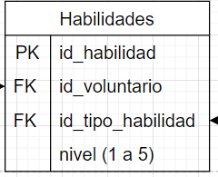
Nombre tabla: Habilidades
Llave | Campo | Tipo de dato | Logitud caracteres | FK | Descripcion
PK | id_habilidad | SERIAL |  |  | Identificador de la habilidad del voluntario
 | id_voluntario | INTEGER |  | Voluntarios(id_voluntario) | Voluntario que posee la habilidad
 | id_tipo_habilidad | INTEGER |  | TiposHabilidad(id_tipo_habilidad) | Tipo de habilidad del voluntario
 | nivel | INTEGER CHECK | BETWEEN 1 AND 5 |  | Nivel de habilidad (1 a 5)

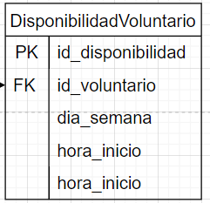
Nombre tabla: Disponibilidad del voluntario
Llave | Campo | Tipo de dato | Logitud caracteres | FK | Descripcion
PK | id_disponibilidad | SERIAL |  |  | Identificador de disponibilidad
 | id_voluntario | INTEGER |  | Voluntarios(id_voluntario) | Voluntario asociado
 | dia_semana | VARCHAR | 15 |  | Día de la semana disponible
 | hora_inicio | TIME |  |  | Hora de inicio de disponibilidad
 | hora_fin | TIME |  |  | Hora de fin de disponibilidad

Nombre tabla: Estados de proyecto
Llave | Campo | Tipo de dato | Logitud caracteres | FK | Descripcion
PK | id_estado | SERIAL |  |  | Identificador del estado del proyecto
 | nombre_estado | VARCHAR | 30 |  | Nombre del estado del proyecto

Nombre tabla: Causas
Llave | Campo | Tipo de dato | Logitud caracteres | FK | Descripcion
PK | id_causa | SERIAL |  |  | Identificador de la causa social
 | nombre | VARCHAR | 100 |  | Nombre de la causa social
 | descripcion | TEXT |  |  | Describe como es la causa

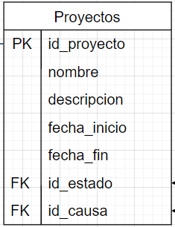
Nombre tabla: Proyectos
Llave | Campo | Tipo de dato | Logitud caracteres | FK | Descripcion
PK | id_proyecto | SERIAL |  |  | Identificador del proyecto
 | nombre | VARCHAR | 100 |  | Nombre del proyecto
 | descripcion | TEXT |  |  | Descripción del proyecto
 | fecha_inicio | DATE |  |  | Fecha de inicio del proyecto
 | fecha_fin | DATE |  |  | Fecha de finalización del proyecto
 | id_estado | INTEGER |  | EstadosProyecto(id_estado) | Estado actual del proyecto
 | id_causa | INTEGER |  | Causas(id_causa) | Causa asociada al proyecto

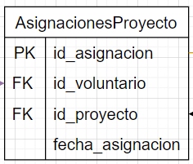
Nombre tabla: Asignaciones a proyectos
Llave | Campo | Tipo de dato | Logitud caracteres | FK | Descripcion
PK | id_asignacion | SERIAL |  |  | Identificador de la asignación
 | id_voluntario | INTEGER |  | Voluntarios(id_voluntario) | Voluntario asignado al proyecto
 | id_proyecto | INTEGER |  | Proyectos(id_proyecto) | Proyecto asignado al voluntario
 | fecha_asignacion | DATE |  |  | Fecha de la asignación al proyecto

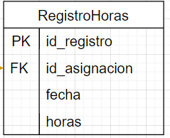
Nombre tabla: Registro de horas
Llave | Campo | Tipo de dato | Logitud caracteres | FK | Descripcion
PK | id_registro |  |  |  | Identificador del registro de horas
 | id_asignacion |  |  | AsignacionesProyecto(id_asignacion) | Asignación asociada al registro
 | fecha | DATE |  |  | Fecha del registro
 | horas | NUMERIC | [4,2] |  | Cantidad de horas registradas

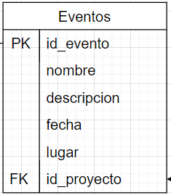
Nombre tabla: Eventos
Llave | Campo | Tipo de dato | Logitud caracteres | FK | Descripcion
PK | id_evento | SERIAL |  |  | Identificador del evento
 | nombre | VARCHAR | 100 |  | Nombre del evento
 | descripcion | TEXT |  |  | Descripción del evento
 | fecha | DATE |  |  | Fecha del evento
 | lugar | VARCHAR |  |  | Lugar del evento
 | id_proyecto | INTEGER |  | Proyectos(id_proyecto) | Proyecto asociado al evento

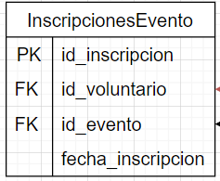
Nombre tabla: Inscripciones a Eventos
Llave | Campo | Tipo de dato | Logitud caracteres | FK | Descripcion
PK | id_inscripcion | SERIAL |  |  | Identificador de la inscripción
 | id_voluntario | INTEGER |  | Voluntarios(id_voluntario) | Voluntario inscrito al evento
 | id_evento | INTEGER |  | Eventos(id_evento) | Evento al que se inscribe
 | fecha_inscripcion | DATE |  |  | Fecha en que se registró la inscripción

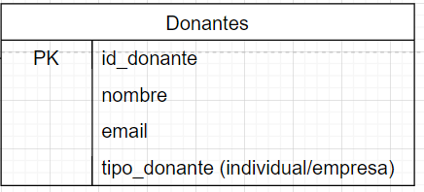
Nombre tabla: Donantes
Llave | Campo | Tipo de dato | Logitud caracteres | FK | Descripcion
PK | id_donante | SERIAL |  |  | Identificador del donante
 | nombre | VARCHAR | 100 |  | Nombre del donante
 | email | VARCHAR | 100 |  | Correo electrónico del donante
 | tipo_donante | VARCHAR | 20 |  | Tipo de donante (individual o empresa)

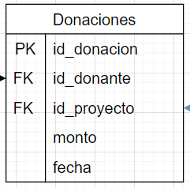
Nombre tabla: Donaciones
Llave | Campo | Tipo de dato | Logitud caracteres | FK | Descripcion
PK | id_donacion | SERIAL |  |  | Identificador de la donación
 | id_donante | INTEGER |  | Donantes(id_donante) | Donante que realiza la donación
 | id_proyecto | INTEGER |  | Proyectos(id_proyecto) | Proyecto beneficiado
 | monto | NUMERIC | [10,2] |  | Monto de la donación
 | fecha | DATE |  |  | Fecha en que se recibió la donación

